Specsheet
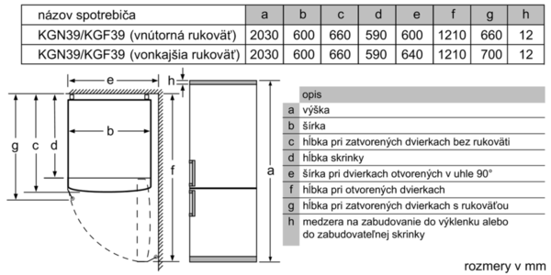
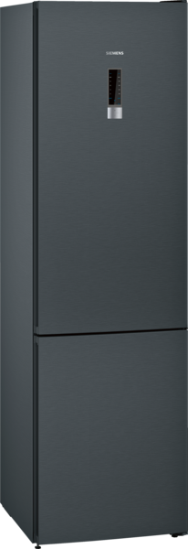
 | KG39NXB35 | Vlastnosti:
 | noFrost, Kombinace chladnička/mraznička | Konstrukce: Volně stojící Počet kompresorů: 1 Počet nezávislých chladicích okruhů: 2 Šírka (mm): 600 Výška (mm): 2030 Hloubka (mm): 660 Hmotnost netto (kg): 81,0 Rozmery niky (mm): Dekorační rám / deska: Dekorační rám není možné objednat jako zvláštní příslušenství Závěs dveří: Vpravo, volitelný Počet výškově nastavitelných odkládacích ploch v chladící části (ks): 3 Přihrádky na lahve: Ano Automatické odtávání: Úplné Vnitřní ventilátor - mrazicí část: Ne Závěs dveří volitelný: Ano Délka přívodního kabelu (cm): 240 Hlučnost dB: 39 Multi-Flow Air Tower: Ano Tlačítko superchlazení: Ano Tlačítko supermrazení: Ano Zásobník s kontrolou teploty: Zásobník s kontrolou vlhkosti: Počet přihrádek ve dveřích - chladničky: 4 Počet nastavitelných přihrádek ve dveřích – chladničky: Počet vyklápěcích přihrádek ve dveřích – chladničky: Galon zásobník: Ano Materiál odkládacích ploch: Bezpečnostní sklo Ukazatel otevřených dveří mrazák: Ano Automatický výrobník ledu: Ne
 | Dveře černý nerez s povrchem antiFingerprint

 | Provedení a spotřeba • třída spotřeby energie: A++ v rozsahu tříd energetické účinnosti od A+++ do D • spotřeba energie: 273 kWh/rok • užitný objem celkem: 366 l • hlučnost: 39 dB(A) re 1 pW Design • barva dveří: černý nerez s povrchem antiFingerprint, barva bočních stran: matná šedá • integrované, vertikální madlo • LED softStart v chladící částí Komfort a bezpečnost • noFrost - již nikdy žádné odmrazování! • elektronická regulace teploty - LED ukazatele • supermrazení se zamrazovací automatikou • optický a akustický varovný signál při ponechání otevřených dveří • optický a akustický varovný signál při zvýšené teplotě ve vnitřním prostoru mrazničky Chladicí prostor • Objem netto chladicí části: 279 l • multiAirflow systém • airFreshfilter • počet odkládacích ploch z bezpečnostního skla: 5 (z toho výškově nastavitelných: 3 ), z toho 4 x EasyAccess Shelf, výsuvná plocha • 4 x přihrádka ve dveřích Freshness System • objem zóny blízko 0° C: 24 l • 1 přihrádka hyperFresh s regulací vlhkosti - udrží ovoce a zeleninu déle čerstvou 2 přihrádky hyperFresh ◄0°C► s regulací teploty - ryby a maso zůstanou déle čerstvé Mrazicí prostor • objem **** mrazící části: 87 l • variabilní mrazicí prostor varioZone - vyjímatelné poličky z bezpečnostního skla pro extra prostor • mrazicí kapacita: 14 kg za 24 hod. • doba skladování při poruše: 16 hod. • 3 transparentní mrazicí přihrádky Rozměry • rozměry spotřebiče (V x Š x H) : 203,0 cm x 60,0 cm x 66,0 cm Technické informace • závěs dveří vpravo, volitelný • výškově nastavitelné nožičky vpředu, kolečka vzadu • klimatická třída: SN-T • příkon: 100 W • napětí: 220 - 240 V Příslušenství • 3 x zásobník na vejce, 1 x miska na led s víkem Specifika • Objem brutto 400 l • Objem brutto - chladící prostor 290 l • Objem brutto**** mrazák: 110 l (-18°C a nižší) • Na základě výsledků normalizované zkoušky trvající 24 hodin. Skutečná spotřeba energie závisí na způsobu použití a umístění spotřebiče. • Deklarované spotřeby energie se dosáhne, pokud j

 |  | Vlastnosti spotřeby a připojení:
 |  | Příkon (W): 100 Jištění (A): 10 Napětí (V): 220-240 Frekvence (Hz): 50 Spotřeba energie (kWh): Kapacita zmrazení (kg/24 hod.): Doba skladování při poruše (hod.): 16 Aprobační certifikáty: CE, VDE Barva spotřebiče: Black inox-antifingerprint Dekorační rám / deska: Dekorační rám není možné objednat jako zvláštní příslušenství Hlučnost dB: 39 Průměrná roční spotřeba el.energie (kWh): Energy Star Qualified: Ne Aprobační certifikáty: CE, VDE Typ zástrčky: Zalitá zástrčka s uzemněním

EAN:4242003724354
08-03-2018



 | KG39NXB35 | Vlastnosti:
 | noFrost, Kombinácia chladnička/mraznička | konštrukcia: voľne stojaci počet kompresorov: 1 počet nezávislých chladiacich okruhov: 2 šírka (mm): 600 výška (mm): 2030 hĺbka (mm): 660 Hmotnosť netto (kg): 81,0 rozmery niky (mm): záves dverí: vpravo, voliteľný počet výškovo nastaviteľných odkladacích plôch v chladiacej časti (ks): 3 priehradky na fľaše: Áno automatické odmrazovanie: úplné vnútorný ventilátor ‒ mraziaca časť: Nie voliteľný záves dverí: Áno Dĺžka prívodného kábla (cm): 240 Hlučnosť v dB: 39 Multi-Flow Air Tower - prietok vzduchu: Áno tlačidlo superchladenia: Áno tlačidlo supermrazenia: Áno zásuvka s kontrolou teploty: zásuvka s kontrolou vlhkosti: počet priehradiek vo dverách - chladnička: 4 počet nastaviteľných priehradiek vo dverách - chladnička: počet vyklápacích priehradiek vo dverách - chladnička: Galon zásobník: Áno počet Galon zásobníkov: 1 motorizované poličky: Nie materiál odkladacích plôch: bezpečnostné sklo ukazovateľ otvorených dverí: Áno zásuvky s teleskopickým výsuvom: automatický výrobník ľadu: Nie
 | Dvere čierny Inox s povrchom antifingerprint

 | Výkon a spotreba • trieda spotreby energie: A++ v rozsahu tried energetickej účinnosti od A+++ do D • spotreba energie: 273 kWh/rok • úžitkový objem celkom: 366 l • hlučnosť: 39 dB(A) re 1 pW Design • farba dverí: čierny Inox s povrchom antifingerprint, farba bočných strán: matná šedá • integrované, vertikálne madlo • LED osvetlenie so SoftStart v chladiacej časti Komfort a bezpečnosť • noFrost - už nikdy žiadne odmrazovanie! • elektronická regulácia teploty - LED ukazovatele • supermrazenie so zmrazovacou automatikou • optický a akustický varovný signál pri zvýšenej teplote v mraziacej časti • optický a akustický varovný signál pri zvýšenej teplote vo vnútornom priestore chladničky Chladiaci priestor • Objem netto chladiacej časti: 279 l • multiAirflow systém • airFreshfilter • počet odkladacích plôch z bezpečnostného skla: 5 (z toho výškovo nastaviteľných: 3 ),z toho 4x EasyAccess Shelf, výsuvná plocha • 4 x priehradka vo dverách Freshness system • objem zóny blízko 0° C: 24 l • 1 priehradka hyperFresh s reguláciou vlhkosti - udrží ovocie a zeleninu dlhšie čerstvé 2 priehradky hyperFresh ◄0°C► s reguláciou teploty - ryby a mäso zostanú dlhšie čerstvé Mraziaci priestor • objem **** mraziacej časti: 87 l • variabilný mraziaci priestor varioZone (vyberateľné medzidná z bezpečnostného skla) • mraziaca kapacita: 14 kg za 24 hod. • doba skladovania pri poruche: 16 hod. • 3 transparentné mraziace priehradky Rozmery • rozmery prístroja (V x Š x H) : 203,0 cm x 60,0 cm x 66,0 cm Technické informácie • záves dverí vpravo, voliteľný • výškovo nastaviteľné nožičky vpredu, kolieska vzadu • klimatická trieda: SN-T • príkon: 100 W • napätie: 220 - 240 V Príslušenstvo • 1 x miska na ľad, 3 x zásobník na vajíčka Špecifikácie • Objem brutto 400 l • Objem brutto - chladiaci priestor 290 l • Objem brutto**** mraznička: 110 l (-18°C a nižšia) • Na základe výsledkov normalizovanej skúšky trvajúcej 24h. Skutočná spotreba energie závisí na spôsobe použitia a umiestnenia spotrebiča. • D

 |  | príkon (W): 100 istenie (A): 10 napätie (V): 220-240 frekvencia (Hz): 50 Spotreba energie (kWh): kapacita zmrazenia (kg/24 hod.): lehota skladovania pri poruche (hod.): 16 aprobačné certifikáty: CE, VDE univerzálny kód produktu: farba spotrebiča: black inox-antifingerprint Hlučnosť v dB: 39 priemerná ročná spotreba el. energie (kWh): Energy Star kvalifikácia: Nie aprobačné certifikáty: CE, VDE typ zástrčky: Gardy zástrčka s uzemnením

EAN:4242003724354
12-03-2018

